新規申請書
SB C&S株式会社 御中 |  |  |  |  |  | バージョン | 2025年1月版
MS Software in CSP 永続ライセンス 申込書
1 | 規約
 | 以下の内容にご同意いただき、□にチェックをお願いします。

 | https://licensecounter.jp/office365/csp/pdf/terms.pdf

 | ※製品の納品およびサポートの為に管理権限が必要となります。お客さまへ承認依頼のメールが送信されることがありますのでご同意いただくようお願いいたします。

■Microsoft 顧客契約(MCA)同意について
Microsoftのポリシー変更に伴い、2025年12月5日以降、新規にてご購入いただくお客様、
または2023年4月1日以前よりご契約のお客様の次回購入時は、Microsoft顧客契約(MCA)への同意が必要となります。
ご注文確定後、MCA同意依頼のメールがMicrosoftより「申請書記載のメールアドレス宛」に送信されます。
ライセンスの納品はMCA同意が必須となりますので、メールが届きましたらお早めのお手続きをお願いいたします。
※新規購入のお客様は新規テナント作成・管理者ID・PWの準備ができましたらメールが送信されます。
 | https://licensecounter.jp/office365/csp/pdf/finance-terms.pdf

 | https://licensecounter.jp/office365/csp/pdf/support-terms.pdf

 | https://cas.softbank.jp/privacy/protect/

2 | 申込み日 |  |  | 年 |  | 月 | 日

3 | ご契約者様情報
お客様 企業名
お申込み責任者（フリガナ） |  | （姓） |  | （名）
お申込み責任者氏名
メールアドレス
企業住所 |  | 郵便番号 |  | 都道府県 |  | 市区町村
 |  | 町名・番地・ビル名

4 | 商流

5 | 間接リセラー様 / Additional Reseller様情報
 | ※MPNID、MPA同意についてのお問い合わせは、こちらの窓口までご連絡ください |  |  |  | ■SB C&S株式会社 MPA支援センター＜CSP_MPA@licensecounter.jp＞

 | [ Indirect Reseller 記入欄 (SB C&S株式会社 の販売先) ] ※記入必須 ー間接リセラー様記入項目です。ー
 | Indirect Resellerに関する注意事項 |  | ・エンドユーザーとIndirect Reseller 間の資本関係が50%以上である場合、販売できません。(Microsoftと特別な契約をしている場合を除く）
 |  |  | ・自社利用の場合はパートナーID(MPN ID)および販売店名(Indirect Reseller)の入力は不要です。メールアドレスのみ記載ください。※システムの仕様上送信必須です。
 | Microsoft Partner Networkナンバー（MPN） |  | 6381982
 | 販売店名（Indirect Reseller） |  | アイティクラウド株式会社
 | メールアドレス（納品報告用）必須 |  | supply.bbss@licenseonline.jp
 | 再再販時の確認事項

 | [ Additional Reseller 記入欄 (Indirect Reseller の販売先) ] ※再再販時記入必須 ー間接リセラー様記入項目です。ー
 | Additional Resellerに関する注意事項 |  | ・Additional Resellerは、有効なMPN IDを保有し、MPAに同意している必要があります。
 |  |  | ・Additional Resellerは2社のみ、かつ50%以上の資本関係のある関連会社は対象外です。
 | Microsoft Partner Networkナンバー（MPN）
 | 販売店名（Additional Reseller）
 | MPA同意

 | [ Additional Reseller 記入欄 (Indirect Reseller の販売先) ] ※再再再販時記入必須 ー間接リセラー様記入項目です。ー
 | Additional Resellerに関する注意事項 |  | ・Additional Resellerは、有効なMPN IDを保有し、MPAに同意している必要があります。
 |  |  | ・Additional Resellerは2社のみ、かつ50%以上の資本関係のある関連会社は対象外です。
 | Microsoft Partner Networkナンバー（MPN）
 | 販売店名（Additional Reseller）
 | MPA同意

6 | ドメイン/Microsoft ID (Customer ID/Tenant ID)
 | ライセンスを発行する際にMicrosoft環境に対するお客様の固有のIDです。ライセンス追加・お問い合わせの際は初期ドメインをお知らせください。
 | 既存のテナントを保有し、利用したい方は現在ご利用中のドメイン情報をご記入ください。
 |  |  |  | ▼既存テナント（ドメイン）を利用する場合（任意）。＠を含むそれ以前の文字列は不要
 |  |  |  | 既定のドメイン
 | ※納品後、M365管理ポータル上にグローバル権限アカウントでログインする必要があります |  |  | ※既定のドメインを記載ください 「規定のドメイン」の確認方法はこちら
 | ※当社CSP以外でご契約の場合は「CSPリセラー承認」の対応が必要です。こちらご参照ください。 |  |  |  | ▼既存テナント（ドメイン）を利用する場合必須。
 |  |  |  | Microsoft ID (Customer ID/Tenant ID)
 |  |  |  | ※確認方法はこちら

 | 新規でテナントを作成したい方は、下記にチェック入れ、希望ドメインを第三希望までご記入ください。
 |  |  |  | 希望ドメイン情報
 |  |  |  | 第一希望 |  | .onmicrosoft.com
 | ※希望ドメインの文字列のご記入時の注意 |  |  | 第二希望 |  | .onmicrosoft.com
 | ・登録後の変更はできません。（新規の場合のみご記入ください） |  |  | 第三希望 |  | .onmicrosoft.com
 | ・半角英数字(大文字小文字問わず)27文字以内でご指定ください。 「-(ハイフン)」、「_(アンダーバー)」、「.(ドット)」などの記号は使用できません。
 | ・ご希望頂いたサブドメイン名が既に使われている場合は変更をお願いいたします。

7 | 納品希望日 |  |  | 年 |  | 月 | 日
 | ※30日以上先をご指定いただくことはできません。休祝日をご指定いただくことはできません。
8 | 申し込みプラン
 | 製品名 |  |  |  |  | 数量
1
2
3
4
5
6
7
8
9
10

 | ＜重要＞契約時に関する注意事項
 | キャンセル | キャンセル・返品は不可となります。（誤発注含む）
 | ライセンス製品 | CSPプログラムではSA(Software Assurance)の提供はございません
 | サポート | 本製品のテクニカルサポートはございません。ご希望の場合は、マイクロソフトの有償サポートをご契約ください https://www.microsoft.com/ja-jp/services/professional.aspx

 | ■SB C&S株式会社は、お客さまの個人情報 (氏名、住所、電話番号、メールアドレスなど) を、個人情報保護法、および、当社プライバシーポリシーに従い適切に取り扱います。
 | <http://cas.softbank.jp/privacy/index.html>

 | 詳細な個人情報の利用目的は、以下に定めるとおりとし、これらに関連する目的を含むものとします。
 | （ただし法令により例外として扱うことを認められている場合を除きます。）

 | 1. IT流通サービスの提供
 | ・お取引にかかわる当社のシステムの機能提供のため
 | ・お取引にかかわるお見積もり、受発注、物品・サービス・役務等の提供を行うため

 | 2. 対象サービスの提供
 | ・対象サービスを提供するため
 | ・対象サービスに関連して、お客さまに商品の発送、サービス、コンテンツ、インセンティブおよび情報を提供するため

 | 3. お問い合わせ等への適切な対応
 | サービスかかわるお客さまからのお問い合わせやクレームに、当社が適切に対応するため

 | 4. 不正行為等の防止・対応
 | 詐欺、サイバー攻撃、その他の違法または不正なおそれのある行為を防止、調査、および特定して、当社または第三者の権利利益を保護するため

 | なお、お預かりしたお客さま情報は日本国内のサーバに保存し、適切に取り扱います。
 | 上記以外の目的で当該個人情報を利用させていただく場合は、その都度、その利用目的を明確にし、お客さまから事前の同意をいただきます。

 | ■SB C&S株式会社は、お客さまの個人情報を、日本マイクロソフト株式会社へ提供します。日本マイクロソフト株式会社は、該当個人情報を「Microsoft のプライバシー」に従い適切に取り扱います。
 | <https://privacy.microsoft.com/ja-jp/privacystatement>

 | ■お預かりしたお客さま情報はお客さまご本人から、当社の運営上支障が無い範囲で閲覧、修正、削除を要求することができます。
 | その場合は、下記「個人情報お問い合わせ窓口」よりご連絡ください。
 | <http://cas.softbank.jp/contact/form/privacy.html>

 | ■SB C&S株式会社 海外メーカーへの域外移転に関する情報提供 https://cas.softbank.jp/info-overseas/

 | [ SB C&S株式会社 記入欄 ] ※記入必須
 | 企業コード・加盟店コード
 | C3ケース番号

CSPリセラー承認
●CSPリセラー承認手続き
こちらは既に Office 365/Microsoft 365/Azure/Software in CSP をご契約いただいているお客様のお手続きとなります。
今回のご契約が CSP 以外の契約か、現在のご契約が SB C&S 株式会社経由の CSP 契約か、新規テナント作成を伴う CSP 契約のいずれかに該当する場合は不要なお手続きです。
CSP リセラー承認のお手続きは、リセラー（パートナー）となる SB C&S 株式会社からお客様の環境（テナント）に対して、サブスクリプションの発行やサポートをおこなうために必要なお手続きです。
CSP リセラー承認のお手続きをおこなって頂くことで SB C&S 株式会社へ権限が付与されますので予めご了承ください。

詳細は以下 URL の「マイクロソフト顧客契約」のパートナーの章をご参照ください。
http://licensecounter.jp/office365/csp/pdf/terms.pdf
CSP リセラー承認のお手続きは実際にライセンスをご利用されるお客様にて実施をお願い致します。

【STEP1】
以下URLをブラウザで開き、顧客プロファイルを完成させたことを確認します。
※シークレットウィンドウで開いて表示してください
※管理者権限をもつ管理者のIDでサインインしてください

https://admin.microsoft.com/Adminportal/Home?#/BillingAccounts/billing-accounts

赤枠内の企業名をクリック ※1件も表示されていない場合は、「エラー対応の1」を参照

編集リンクをクリック

画面右側に表示された詳細画面における「*」は必須項目なので、未入力の個所がある場合は、入力してください。

項目によって入力制限がありますので、以下の注意事項をご確認ください。
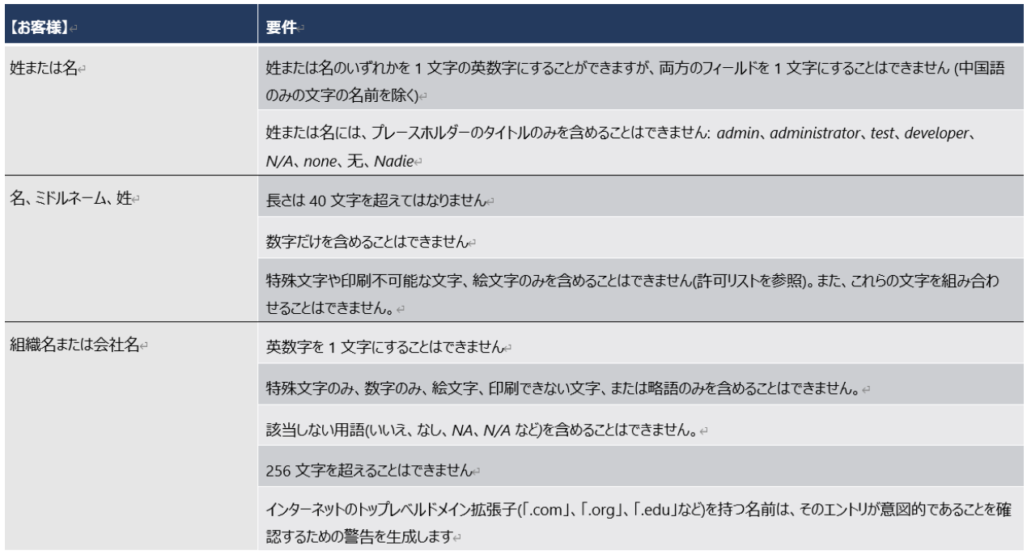

※許可リスト：https://learn.microsoft.com/ja-jp/partner-center/validate-names-addresses#allowed-characters-abbreviations-and-extensions

入力が終わりましたら保存ボタンをクリック
(プロファイルの更新後、実際に更新されるまで最大5分程度かかる場合があります)

【STEP2】
以下URLの承認画面を表示します。
※STEP1と同様にシークレットウィンドウで表示してください
※管理者権限をもつ管理者のIDでサインインしてください

顧客プロファイルを完成させた後、次のリンクをクリックしてこの依頼を受け入れ、SB C&S 株式会社 がお客様の Microsoft
CSP リセラーになることを承認し、Microsoft 顧客契約に同意します。

https://admin.microsoft.com/Adminportal/Home?invType=ResellerRelationship&partnerId=123d461c-8e76-402d-bc2f-b1e738b5fb48&msppId=0#/partners/invitation
注意: 関係を受け入れるには、グローバル管理者のアクセス許可を持つユーザーが必要です。

【STEP3】
承認画面にて承認をおこないます。
※2種類の承認画面が確認できておりますので、貴社環境に合った手順をご参照ください

n Aパターン
画面赤枠内のチェックボックスへのチェック、「承認する」ボタンを上から順にすべてクリック。
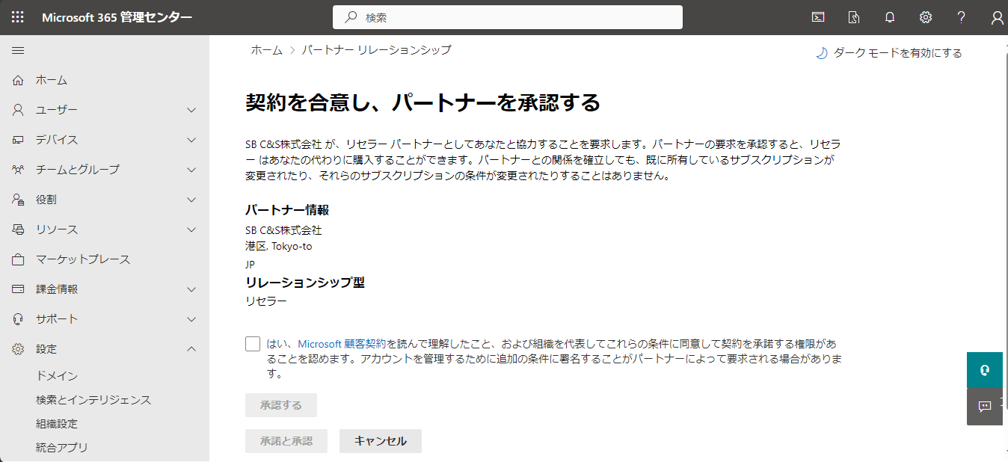

「承認と承諾」ボタンをクリック。
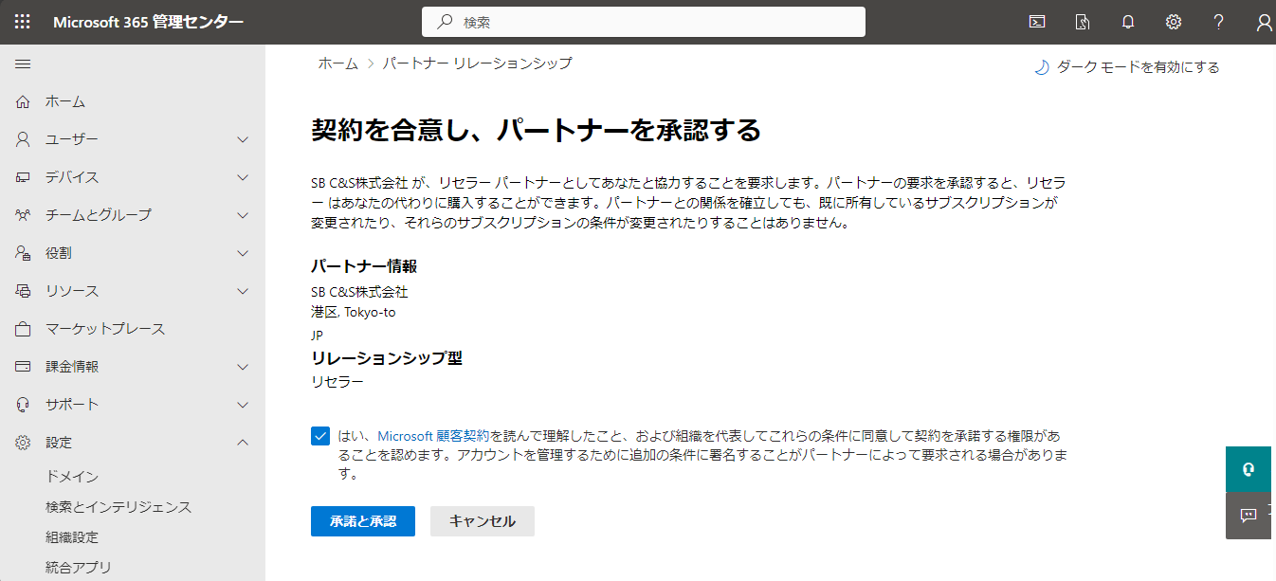

Bパターン
画面赤枠内の「承認」ボタンをクリック。
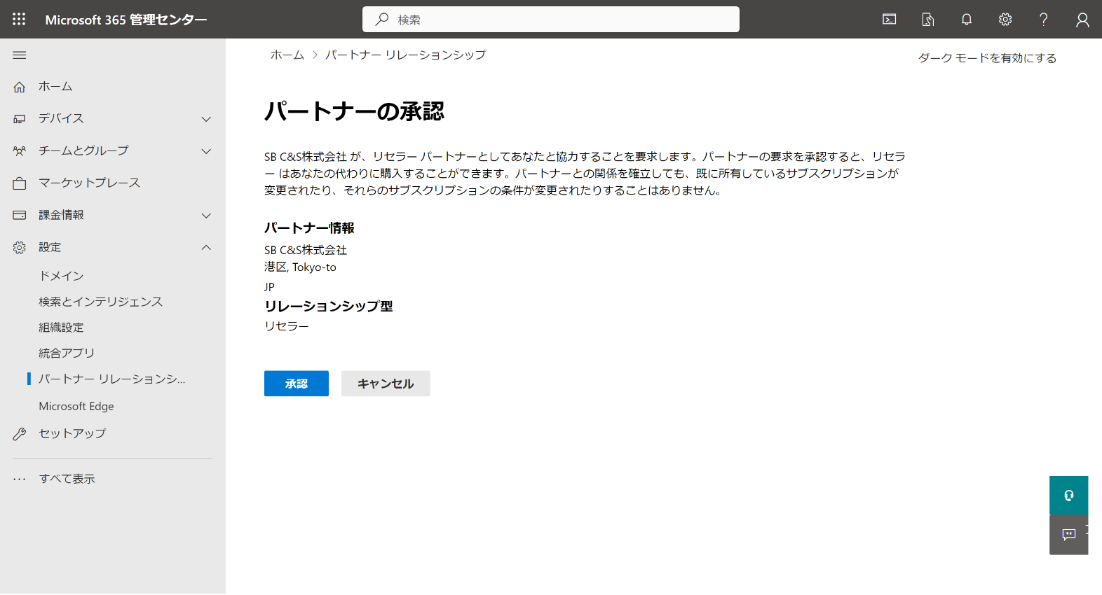

Aパターン、Bパターン共に
「承認と承諾」ボタンもしく「承認」ボタンクリック後、暫く待ち（環境によっては数分程度）、パートナーリレーションシップ画面の上段か下段のいずれかにに「SB C&S 株式会社」が表示されれば CSP リセラー承認手続きは完了です。
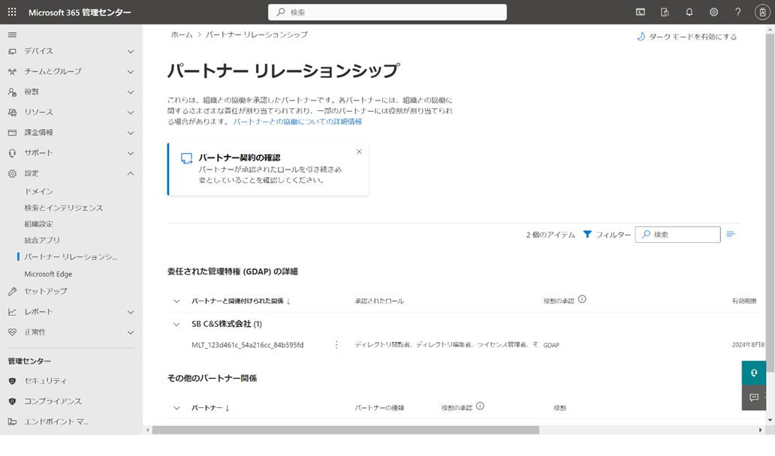

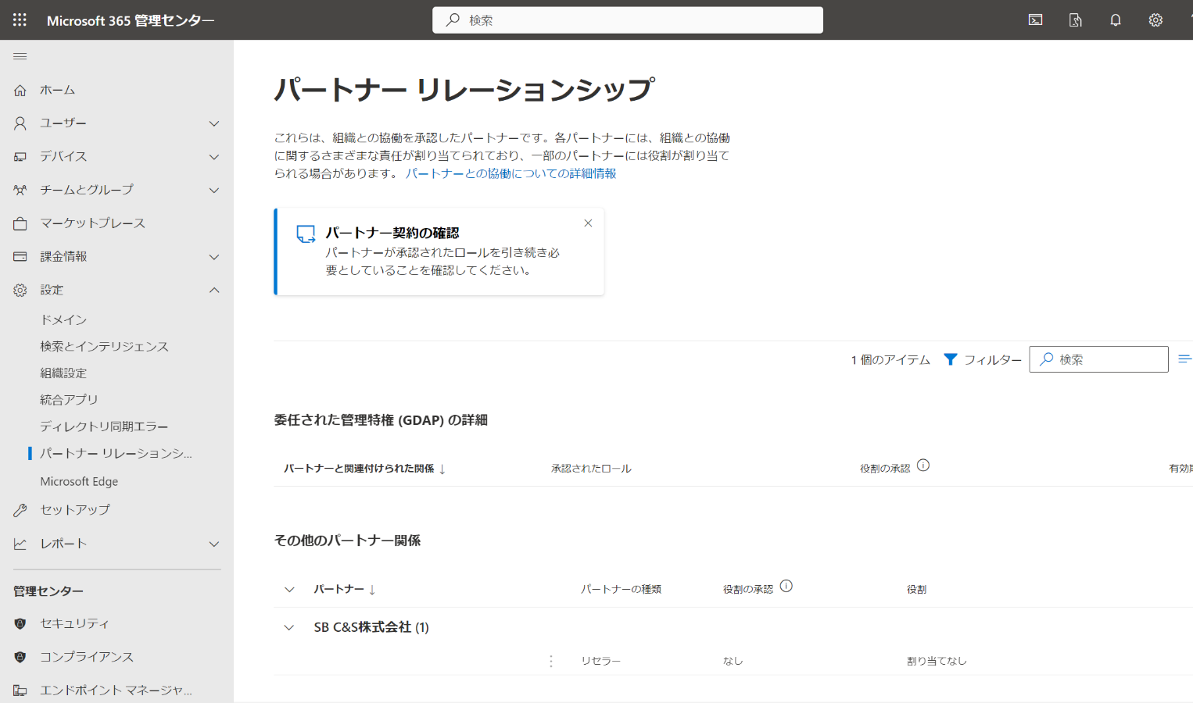

【STEP4】
登録されているドメインを確認します。
申請書に記載するドメインが確認できないケースを事前に防ぐため、赤枠内のドメイン画面にてすべてのドメインを申請書Webの連絡事項をご記入ください。

【STEP5】
登録されているMicrosoft IDを確認します。
ドメインと同じ理由にてMicrosoft ID(Customer ID/Tenant ID)のご確認もお願いいたします。
Microsoft Entra ID（旧称：Azure Active Directory）の管理画面を表示するため、
赤枠内の「ID」をクリック。
※「ID」が表示されていない場合、左メニュー一番下に表示されている「すべて表示」をクリック
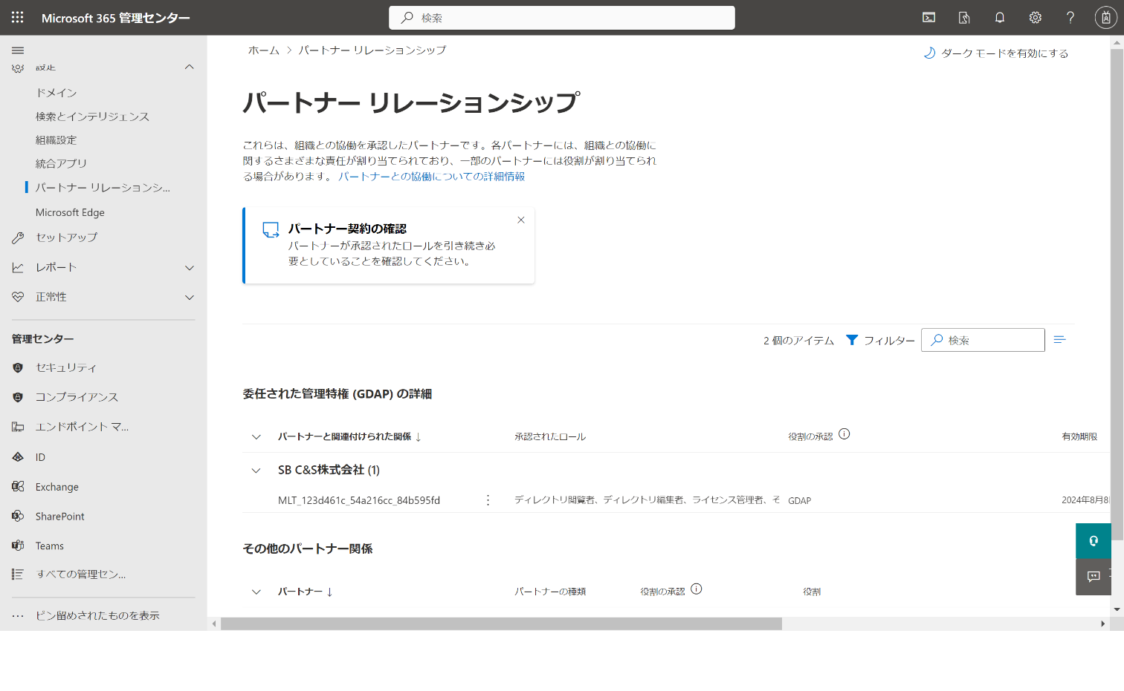

赤枠のテナントIDのコピーアイコンをクリックし、テナントIDをコピーし、申請書WebのテナントID記入欄にご記入ください。
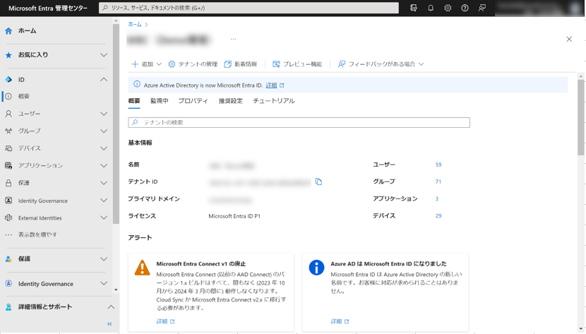

以上でお手続きは完了です。
申請書をリセラーへご提出お願いします。

エラー対応
1. 【STEP1】の画面にて請求アカウントが表示されない
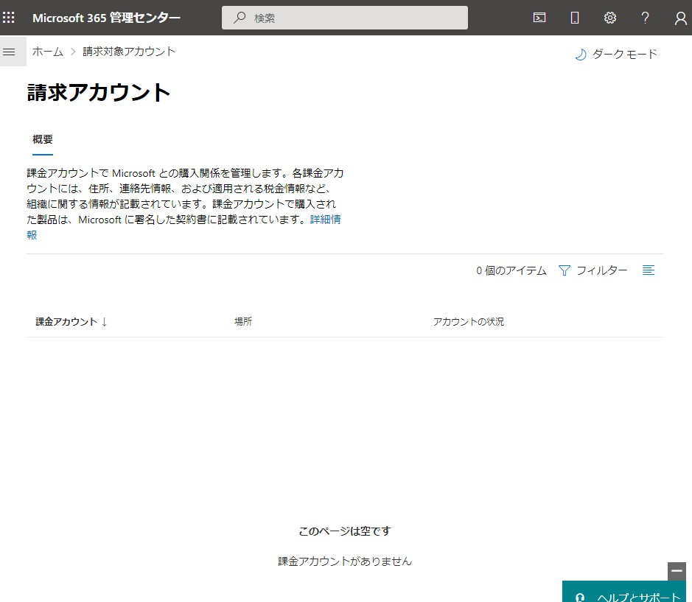

① 赤枠内の組織設定→組織のプロファイル→組織の情報の順にクリックしてください

② 赤枠内の項目（スクロールで隠れている項目含め）に記入してください

③ 「保存」ボタンをクリックしてください

④ ログオフ/オンし、再度リセラー承認を実施してください。（反映に時間がかかる場合あり）
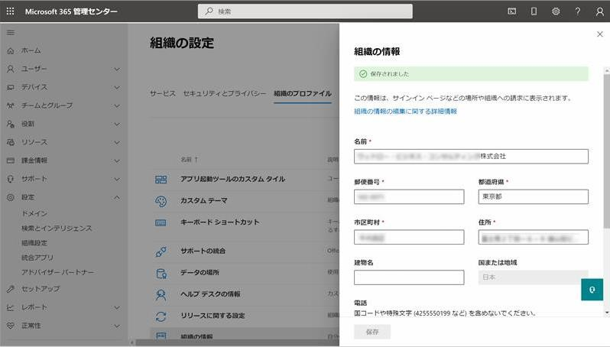

2. 【STEP1】の画面にて、以下のメッセージが表示される
・「お客様のアカウントは現在確認中です（以下略）」
①マイクロソフト社にて商品やサービスを提供可能か確認しております。2 日程度お待ち頂くか、青枠の画面上部の「？」からマイクロソフト社へ直接お問い合わせください。

・「取引審査の詳細が不完全です。このリレーションシップを受け入れる前に、入力してください。
登録番号を追加します」
①しばらく時間をおいて再度表示していただくか、ブラウザを変更（Edge、Chrome）してお試しください。
※何度も表示される場合は、ブラウザのキャッシュのクリアや Ctrl+F5 等をお試しください。

3. 【STEP3】の画面にて、以下のメッセージが表示される

4. 【STEP3】の画面にて、以下のメッセージが表示される
・「何らかのエラーが発生しました。後でもう一度お試しください。」
・「後でもう一度お試しください。パートナー関係を設定できませんでした。」
①しばらく時間をおいて再度表示していただくか、ブラウザを変更（Edge、Chrome）してお試しください。
※何度も表示される場合は、ブラウザのキャッシュのクリアや Ctrl+F5 等をお試しください。

5. 【STEP3】の画面にて、以下のメッセージが表示される
「課金アカウントに住所がありません。それを追加すると、このパートナー関係リクエストを承諾できます。住所の変更が反映されるまで、最大 1 時間かかる場合があります。課金アカウントの詳細を更新」
①【STEP1】のプロファイルの更新をおこなってください。必須項目に未記入箇所がなかったとしても保存ボタンを押下してください。
それでも表示される場合は、しばらく時間をおいて再度表示していただくか、ブラウザを変更
（Edge、Chrome）してお試しください。
※何度も表示される場合は、ブラウザのキャッシュのクリアや Ctrl+F5 等をお試しください。

6. 「パートナーがまだありません」が表示された
① 青枠のメニューから直接アドバイザーパートナーから表示したか URL のコピーに失敗した可能性があるので、【STEP2】の URL を再度確認した上で承認画面の表示するようにしてください。

よくある質問
質問 回答
エラーになってしまい、完了できません
以下 2 点をご確認ください。
①他のアカウントと競合している可能性があります。 シークレットウィンドウ/または In Private モード等で対応ください。
②全体（グローバル）管理者の権限が無い方で作業されている可能性があります。
「全体管理者の権限の確認の仕方を教えてください」を参照いただき、全体管理者の権限の方でご対応ください。
どの ID に全体管理者の権限が付いているかわかりません
恐れ入りますがSB C&S株式会社では把握・確認できません。
「全体管理者の権限の確認の仕方を教えてください」を参照し、ログインしているユーザーに「全体管理者の権限」が付与されているか確認してください。
販売店側で対応可能ですか？
EU での対応となります。
全体管理者の権限のアカウント以外の方は対応不可となります。
You don’t have permission to access this page or perform this action”と表示され、手続きができませんでした
全体管理者の権限が無い方が、ログイン作業をしているようです。
全体管理者の方から、リセラー承認作業をするようにお願いします。
全体管理者の権限の確認の仕方を教えてください
管理センターにログインいただき、”ユーザー”をご確認ください。
ログイン頂いているユーザーに「全体管理者の権限」が付与されているか確認してください。
初期ドメインがわかりません
初期ドメインは xxxxx.onmicrosoft.com (xxxx はお客様で契約時に決定されるものです）という形式です。
管理センターの”ドメイン”をご確認いただき、ご契約の初期ドメイン名をご確認ください。
シークレットウィンドウの開き方を教えてください
【Chrome】右上にある「︙」⇒「新しいシークレットウィンドウ」で表示
【Edge】 右上にある「…」⇒「新しいInPrivateウィンドウ」で表示

Microsoft顧客契約 同意について
■Microsoft 顧客契約(MCA)同意について

Microsoftのポリシー変更に伴い、2025年12月5日以降、新規にてご購入いただくお客様、または2023年4月1日以前よりご契約のお客様の
次回購入時はMicrosoft顧客契約(MCA)への同意が必要となります。
ご注文確定後、MCA同意依頼のメールがMicrosoftより「申請書記載のメールアドレス宛」に送信されます。
ライセンスの納品はMCA同意が必須となりますので、メールが届きましたらお早めのお手続きをお願いいたします。
※新規購入のお客様は新規テナント作成・管理者ID・PWの準備ができましたらメールが送信されます。

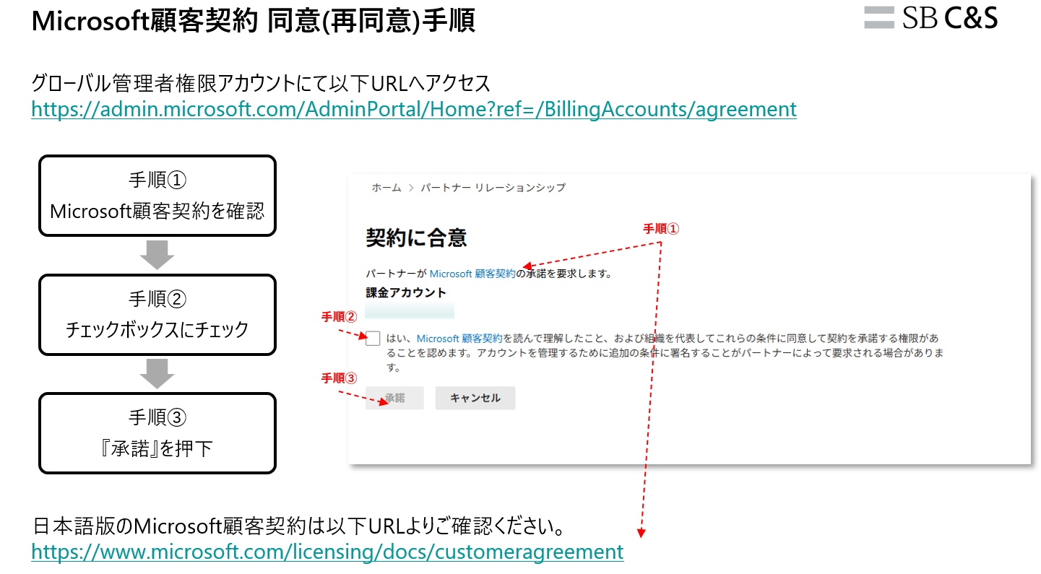

 | ▼グローバル管理者権限アカウントにて以下URLへアクセス
 | https://admin.microsoft.com/AdminPortal/Home?ref=/BillingAccounts/agreement

 | ▼日本語版のMicrosoft顧客契約は以下URLよりご確認ください。
 | https://www.microsoft.com/licensing/docs/customeragreement

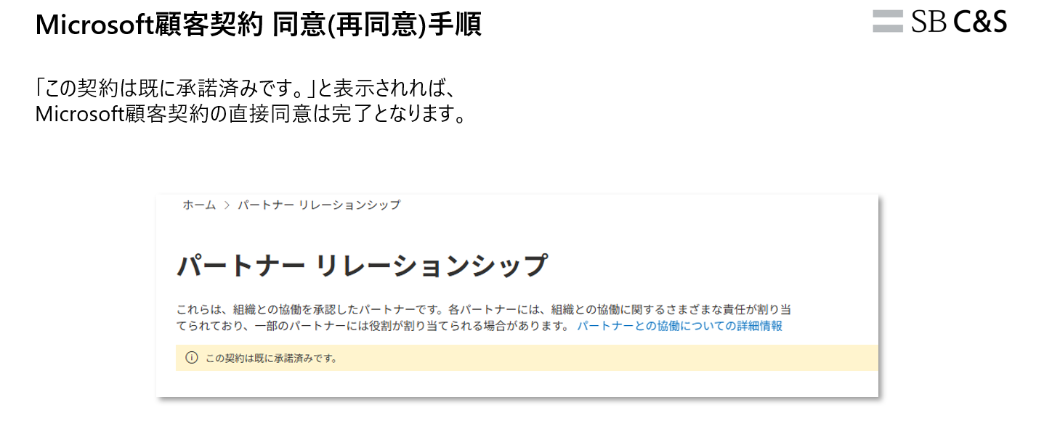

規定のドメインとは
規定のドメインとは
Microsoft 365 管理センター＞設定＞ドメインでドメイン欄を表示させてください
[Office 365ポータル] https://portal.microsoftonline.com

「ドメイン名」の横に（既定）と記載のあるドメイン１つを申請書の「既定のドメイン」に記載ください

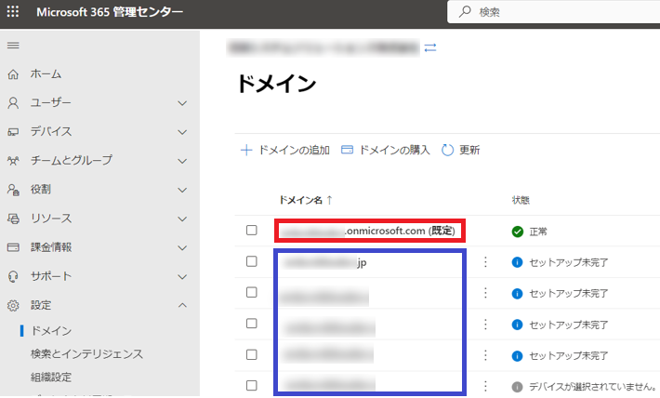

Microsoft IDの確認
「Microsoft ID((Customer ID/Tenant ID))」とは
Microsoft IDは、お持ちのテナントを特定するためのユニークなIDです。
既存のテナントへの追加をご希望の場合は、Microsoft 365 管理センターから以下手順でMicrosoft Entra ID（旧称：Azure Active Directory）の管理画面を開いてご確認をお願い致します。

①Microsoft 365 管理センターから赤枠内の「ID」をクリック。
※「ID」が表示されていない場合、左メニュー一番下に表示されている「すべて表示」をクリック
